撹拌機
 |  | 不具合報告・品質対策シート
 |  |  | 部署名 | 作成者
作成日 | 2023-12-01 |  | 調達部 | 鈴木太郎

製造工場 | 丙工場
製品群 | 粘着剤 |  | 適応機種 | LAITNETSIXENON - 12345
部品名 | 撹拌機 |  | 図面NO. | へ 98765
客先コード | ABC99999 |  | 客先名 | 鈴木商会
住所 | 埼玉県さいたま市浦和区北町000 |  | TEL | 123‐456-1

不具合内容
品番/品名/重量 | A-1 | A-10 | 5.000kg | 発見場所 | Bライン
設備情報（QR） | 20 | 0.02 | .05,11 | 設備温度 | 72.0℃
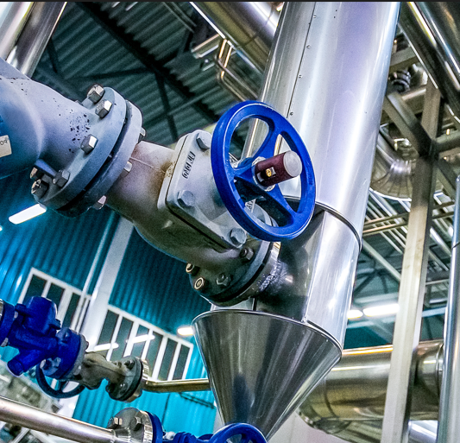 ＜状況＞制御パネルを確認したところ、エラーコードF0020が表示されていた。指示により排水ポンプの通電状況を確認。断線異常はなかったが、排水ポンプの電源がOFFになっていた。対処方法として周囲安全確認の上、電源をONにすることで正常稼働を確認。作業終了。

同一LOT検査
開始時刻 | 終了時間 | 作業時間 | 生産量（箱） | OK数 | NG数
5:34:00 | 10:02:00 | 4:28:00 | 2300 | 2189 | 111
21:12:00 | 22:03:00 | 0:51:00 | 215 | 195 | 20
合計 |  | 5:19:00 | 2515 | 2384 | 131
重量合計 |  |  | 2515kg | 2384kg | 131kg

作成者 | 査閲 | 承認

